상품제안서
실버(유광)물향기 물티슈 | 상품코드: S29842

 |  |  |  |  |  |  | 02-713-8555 | www.synergygift.co.kr
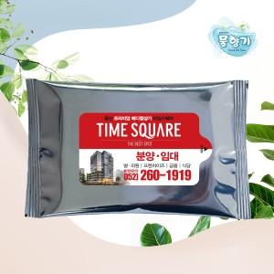

【상세/제작정보】 | <p>배송비 별도 상품입니다.</p>

【인쇄/포장옵션】 | 스티커 / OPP(비닐)

【공급단가】 | 수량 | 1,000~ | 3,000~ | 5,000~ | 10,000~ | 30,000~
*VAT별도 | 10매 | 160원 | 150원 | 150원 | 140원 | 130원
 | 15매 | 220원 | 210원 | 210원 | 200원 | 190원
 | 20매 | 270원 | 260원 | 250원 | 240원 | 230원

【상품 URL】 | https://www.synergygift.co.kr:443/src/goods_detail.php?gdno=29842

